画面遷移図
プロジェクト名 | Mt.Fuji | 作成者 | 白土 南緒
システム名 | COORDINATOR | 作成日 | 2022-06-07
 |  | 更新者
 |  | 更新日

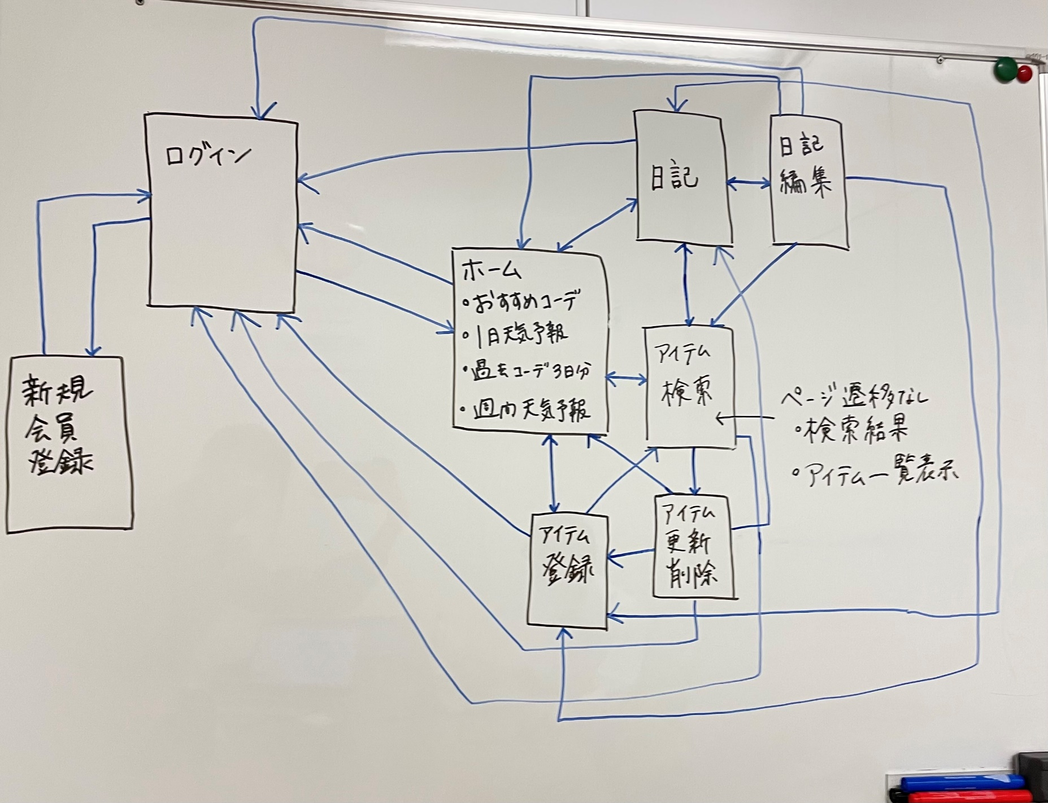
画面遷移図

アイテム
画面（大きさは自由）

